Лист 1
Прайс-лист
МИР ПРЯЖИ

В валюте: руб. (курс 1).
Цены указаны на 07.08.2020

№ | Номенклатура/ Характеристика номенклатуры | Описание | Изображение | Артикул | Цена | Ед. | Остаток | Ссылка на сайт
 | Набор для создания бижутерии ."Hobbius" FBD-02 | Набор для создания бижутерии ."Hobbius" FBD-02 | 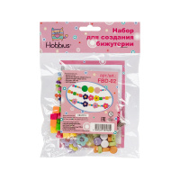 | FBD-02 | 144.00 |  |  | Изображение
 | Набор для создания бижутерии ."Hobbius" FBD-02 |  |  |  | 144.00 | шт | 6 | Изображение
 | Набор для создания бижутерии ."Hobbius" FBD-03 | Набор для создания бижутерии ."Hobbius" FBD-03 | 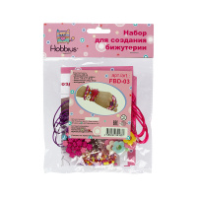 | FBD-03 | 126.00 |  |  | Изображение
 | Набор для создания бижутерии ."Hobbius" FBD-03 |  |  |  | 126.00 | шт | 3 | Изображение

